INSTRUCCIONS Sol·licitant
CONVOCATÒRIA 2023
STARTUP CAPITAL

RESOLUCIÓ EMT/1018/2023

INSTRUCCIONS PER OMPLIR L'ANNEX DE PRESSUPOST A ADJUNTAR A LA SOL·LICITUD

1
 | La informació que s'introdueixi en aquest formulari ha de ser coherent amb la que consta a la sol·licitud i a la memòria tècnica que es presenta conjuntament.

 | En la fulla "Detall per Imprès Sol·licitud" del present document s'aporta la informació que el sol·licitant ha de fer constar en el Imprès de sol·licitud. A banda, s'aporta un resum global.
2
 | L'arxiu està bloquejat, excepte camps específics que cal omplir per part del sol·licitant. Hi ha la possibilitat d'inserir files, veure punt 7 de les Instruccions.

3
3.1
 | Per la tipologia de partida: DESPESA DE PERSONAL
 |  | Les despeses de personal corresponents a persones que dediquin hores al projecte subvencionat hauran d'introduir el número d'hores imputades a la proposta presentada i indicar el cost/hora de la persona. A efectes pràctics, tota persona amb nòmina de l'empresa i dediqui hores a la proposta. Aquestes persones s'introdueixen en la taula "Despeses de personal".

4
4.1
 | Per la tipologia de partida: CONTRACTACIÓ DE SERVEIS A TERCERS
 |  | En el cas d'una despesa facturada externament per un soci o administrador d'aquesta societat, cal que la beneficiària sol·liciti una autorització a ACCIÓ. Si l'import facturat que un mateix proveïdor supera els 14.999€, encara que sigui en diferents factures, s'hauran de presentar 3 pressupost, justificant la selecció del proveïdors en cas de que no sigui la proposta més econòmica.

5.1
5
 | Per la tipologia de partida: INVERSIÓ EN MATERIAL I EQUIPAMENTS
 |  | Les despeses de Inversió en material i equipaments no poden superar el 50% del pressupost total de l'ajut. Comprovar que això es compleix un cop omplert tot el full de pressupost. Sortirà remarcat en color salmó quan aquesta despesa no compleixi el requisit.

6
6.1
 | Per la tipologia de partida: ALTRES DESPESES
 |  | Altres despeses relacionades com lloguer d'espais, despeses de sol·licitud i/o manteniment de patents, d'altres despeses associades a l'execució del projecte.

7
 | Com INSERIR FILES ?
 | El formulari permet afegir tantes files com sigui necessari. En aquella tipologia de despesa on calgui afegir més línies caldrà marcar una línia dintre de la taula de despeses corresponent. Si es generen files en la taula de despeses de personal assegurar-se d'arrossegar les fòrmules de categoria i del cost hora de cada mòdul.
 | 'Per fer-ho, seguiu aquests senzills 4 steps - Adjunt captura de pantalla.
 | 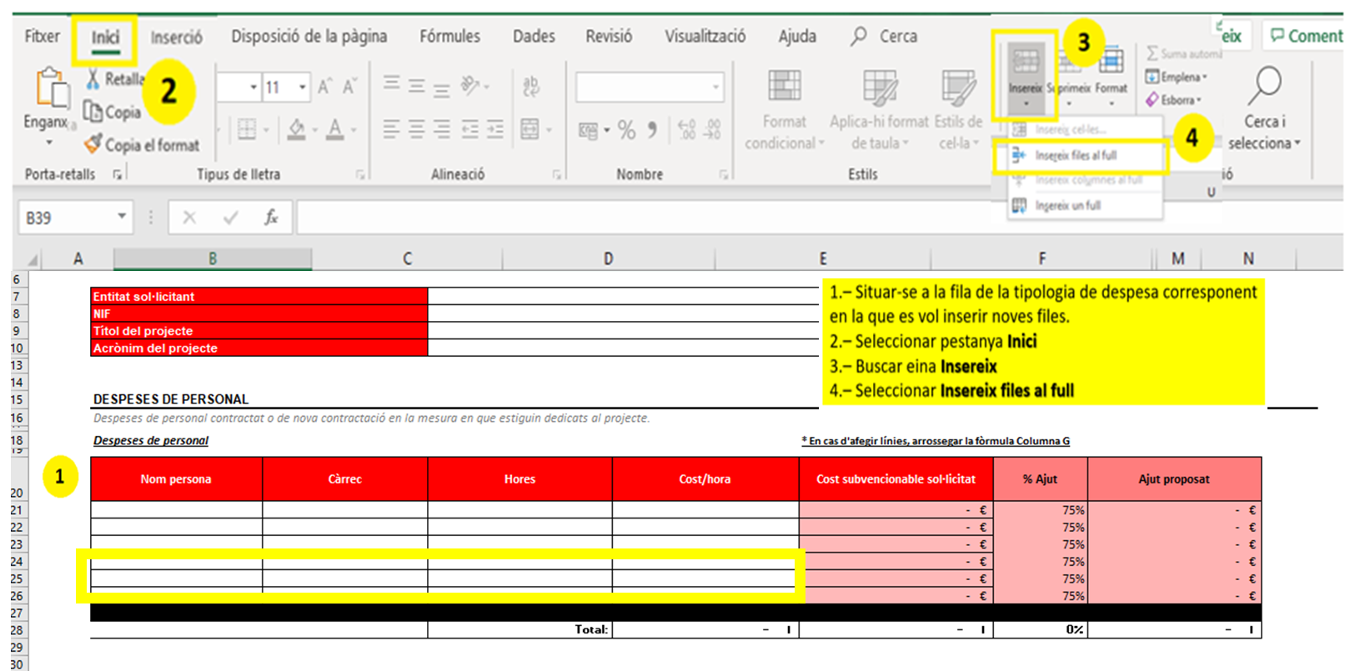

 | ! Per la partida de Despeses de personal, caldrà arrossegar la fòrmula de la Columna C
 | ! Pel càlcul del cost/hora, caldrà arrossegar la fòrmula de la Columna E
 | IMPORTANT: En cas d'esborrar accidentalment les fòrmules a arrossegar, recomanem baixar de nou el document i emplenar-lo d'inici.

8
 | El pressupost total es calcula automàticament. Si la casella queda en vermell pot ser degut o bé a que el pressupost total presentat no arriba als 135.000€ (euros) que és el pressupost mínim a presentar, o bé a que el pressupost total presentat està per sobre dels 200.000€ (euros), que és el pressupost màxim que es pot presentar.

Pressupost Empresa
CONVOCATÒRIA 2023
STARTUP CAPITAL

RESOLUCIÓ EMT/1018/2023

Entitat sol·licitant
NIF
Títol del projecte
Acrònim del projecte

DESPESES DE PERSONAL
Despeses de personal contractat o de nova contractació en la mesura en que estiguin dedicats al projecte.

Despeses de personal |  |  |  | * En cas d'afegir línies, arrossegar la fòrmula Columna G

Nom persona | Càrrec | Hores | Cost/hora | Cost subvencionable sol·licitat
 |  |  |  | - €
 |  |  |  | - €
 |  |  |  | - €
 |  |  |  | - €
 |  |  |  | - €
 |  |  |  | - €
 |  |  | - € | - €
 |  | Total: | - € | - €

CONTRACTACIÓ DE SERVEIS A TERCERS
Contractació de serveis a tercers i les despeses de personal corresponents a la categoria professional de socis administradors, fundadors, professionals o similar que dediquin hores al projecte subvencionat.

Concepte | Descripció |  |  | Cost subvencionable sol·licitat

 |  | Total: |  | - €

INVERSIÓ EN MATERIAL I EQUIPAMENT
S'acceptarà com a màxim fins el 50% de l'import global del projecte subvencionable.

Concepte | Descripció |  |  | Cost subvencionable sol·licitat

 |  | Total: |  | - €

ALTRES DESPESES RELACIONADES
Altres despeses com lloguer d'espais, despeses de sol·licitud i/o manteniment de patents, i d'altres despeses associades a la execució del pla de negoci.

Concepte | Descripció |  |  | Cost subvencionable sol·licitat

 |  | Total: |  | - €

ASSESSORAMENT MENTOR
Assessorament d'un mentor acreditat per ACCIÓ.

Concepte | Descripció |  |  | Cost subvencionable sol·licitat
Mentoratge | Assessorament d'un mentor acreditat per ACCIÓ |  |  | 1,000.00 €

 |  | Total: |  | 1,000.00 €

 | RESUM
 |  |  |  | Cost subvencionable sol·licitat
 | Despeses de personal |  |  | - €
 | Contractació de serveis a tercers |  |  | - €
 | Inversió en material i equipament |  |  | - €
 | Altres despeses relacionades |  |  | - €
 |  |  | TOTALS | - €
 | Assessorament mentor acreditat per ACCIÓ |  |  | 1,000.00 €
 |  |  | TOTALS | 1,000.00 €

 | DETALL PER IMPRÈS DE SOL·LICITUD DE L'AJUT

 | Despeses de tutor (import 1.000,00 euros) |  | Despeses pla actuacions (import en euros)
 | 1,000.00 € |  | - €
 |  |  | Pressupost de despeses
 |  |  | 1,000.00 €

Detall per Imprès Sol·licitud
CONVOCATÒRIA 2022 STARTUP CAPITAL

RESOLUCIÓ EMT/1018/2023

INTRODUCCIÓ PESTANYA I EXPLICACIÓ EN QUE CONSITEIX - PER IMPRÈS SOL·LICITUD

EMPRESA 1 - Líder | 0

Despeses de mentor (import 1.000,00 euros) |  | Despeses pla actuacions (import en euros)
1,000.00 € |  | - €
 |  | Pressupost de despeses
 |  | 1,000.00 €

RESUM DELS PARTICIPANTS EN EL PROJECTE

Beneficiari |  |  | Pressupost de despeses
0 |  |  | 1,000.00 €

